Инструкция
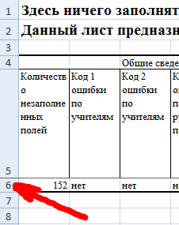
 | Инструкция для ответственного от муниципального образования
1 | Необходимо заполнить только лист "Инфо" и "База" данного файла. Для заполнения файла необходимо наличие заполненных приложений 1 от каждой образовательной организации
2 | Категорически запрещается менять структуру файла, в том числе копировать содержимое данного файла в новый файл и работать с другим файлом, либо сохранять файл в другом формате (например, ods).
3 | Для удобства рекомендуется распечатать данную инструкцию
4 | Откройте файл от ОО, просмотрите все листы на отсутствие ячеек выделенных фоном. Затем перейдите на лист "Сводка". Нажмите на номер 6-й строки с информацией (см.рис.1)
5 | Скопируйте выделенную информацию (например, комбинацией Ctrl + C)
6 | Перейдите в файл муниципальной сводки на лист "База" и выделите первую ячейку следующей строки. Нажмите правую кнопку мыши на данной ячейке и в появившемся меню выберите пункт "Специальная вставка..." (см.рис.2)
7 | В появившемся меню выберите пункт "Значения" (см.рис.3) | Рис.1
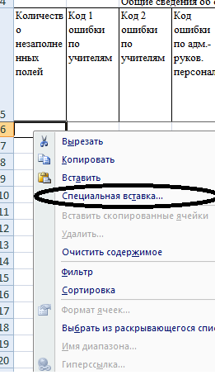
8 | Обратите внимание на первые четыре столбца: количество пустых полей должно быть 0 (иначе нужно дозаполнить файл).
11 | После заполнения базы по муниципалитету, на всех листах будет автоматически подсчитана статистика по муниципалитету. Никаких дополнительных расчётов производить не нужно.
12 | Распечатайте лист "Анкета"
13 | Подпишите все распечатки со статистикой, отсканируйте и отправьте одним письмом (без архивирования) по адресу, указанному в письме МОНиМП, с темой письма: "Название муниципалитета ФГОС 2022" | Рис.2
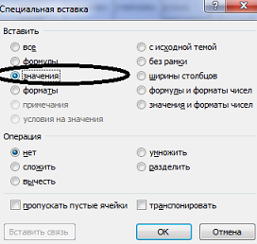
Сокращения | Расшифровка
ВД | внеурочная деятельность
ОО | общеобразовательная организация
ООО | основное общее образование
УУД | универсальные учебные действия
ФГОС | федеральный государственный образовательный стандарт
ЭОР | электронные образовательные ресурсы

 |  | Рис.3

